Sheet1
项目编号
文档编号
密 级 | 内部
俄罗斯方块玩法逻辑
版本号 | 变更者 | 变更类型 | 变更时间 | 文档状态 | 备注
V1.0 | 邓海丰 | 新增 | 2026-06-09 | 草案 | 创建文档

设计目的
 | 玩家的战斗玩法,玩的主要内容

设计方向
 | 参考blockblast游戏设计
 | 增加图案收集玩法
系统概述
 | 游戏概述：玩家拖动系统随机生成的方块到8*8的网格上，当某一行或某一列被方块完全填满时，该行或列会被消除并产生爆炸效果。并随机生成图案飞到待使用区的方块上。
 |  | 如果消除的行/列中有图案，则该团会飞入到图案收集区。
 |  | 图案收集区的图案会进行自我升级。每4个就会升级到高一级的图案。
 |  | 玩家通过提交图案，完成对应NPC的订单获取奖励。

 | 网格规则
 |  | 网格大小为8*8，不可变化
 |  | 网格生成时，可指定对应网格生成阻挡物（活动可使用。消除指定阻挡物完成活动）

 | 方块系统
 |  | 方块是由多个石板组合而成的一个形状块。
 |  | 石板为为网格填充的基础单位。
 |  | 图案飞到石板上时会形成图案方块。消除后可获取对应图案。
 |  | 方块枚举：
 |  |  | 参考blockblast进行设计

 |  | 基础操作：游戏开始时，屏幕下方的“待使用区”会自动生成 3 个方块。玩家需消耗 1 点体力将方块拖入网格。方块不可旋转。
 |  | 刷新机制：当待使用区的 3 个方块全部放置完毕后，系统将自动生成下一组 3 个方块。
 |  | 道具辅助：若待使用区的所有方块均无法放入网格，玩家可使用“锤子”道具将其摧毁。
 |  | 智能生成算法：系统会根据当前的网格局势动态生成方块，以平衡游戏体验：
 |  |  | 难度递增：玩家清空网格后，系统会连续生成 3 个相同的异形方块以提升挑战性。
 |  |  | 防卡死机制：若玩家连续放置 5 个方块均未触发消除，系统将根据场上空位，优先生成可触发消除的方块。
 |  |  | 高阶消除引导：当场上局势具备形成 4 消或 5 消的条件时，优先生成能促成高阶消除的方块。
 |  |  | 清盘引导：当场上方块数量满足全清空条件时，优先生成可促成全清盘的方块（注：全清空状态不可连续触发 2 次）。
 |  |  | 未完待续
 | 图案规则
 |  | 1.图案类型与等级
 |  |  | 类型：包含蝴蝶、圣杯、卷轴、星尘 4 种。
 |  |  | 等级：每种图案均分为 5 个等级，依次为：初级、中级、高级、特级、顶级。
 |  | 2. 图案生成规则
 |  |  | 基础生成：消除 1 行/列后，随机生成 1 个初级图案附着在待使用方块上。
 |  |  | 高阶生成：若单次消除达到有连消/多消/全消时，根据其规则生成高级图案。
 |  | 3. 自动升级规则
 |  |  | 在图案收集区内，当同种图案的数量达到 4 个及以上时，系统将自动按 4 的倍数进行消耗，并生成对应倍数的高一级图案。
 |  |  | 示例：若收集区内有 3 个初级蝴蝶、3 个中级蝴蝶、1 个高级蝴蝶。此时再获取 1 个初级蝴蝶，系统将自动把 4 个初级蝴蝶合成为 1 个中级蝴蝶；随后，场上的 4 个中级蝴蝶再合成为 1 个高级蝴蝶。最终玩家将获得 2 个高级蝴蝶。
 |  |  | 消耗说明：用于提交 NPC 订单的图案将被直接消耗。
 | 反馈规则
 |  | 1. 连消（Combo）反馈
 |  | 连消指玩家连续放置方块并触发消除。随着连击次数的增加，系统将给予递进式的视觉与听觉反馈：
 |  |  | 1 连击：触发“Good”文字与音效。
 |  |  | 2 连击：触发“Amazing”文字与音效。
 |  |  | 3 连击：触发“Great”文字与音效。
 |  |  | 4 连击：触发“Wonderful”文字与音效。
 |  |  | 5 连击：触发“Excellent”文字与音效。
 |  |  | 特效升级：连击次数越高，方块消除时的视觉特效越华丽。
 |  | 2. 多消（同时消除多行/列）反馈
 |  | 多消指单次操作中同时填满并消除多行/列。
 |  |  | 视觉表现：触发多行齐消时，将播放全屏炫酷 3D 爆炸特效与烟火效果，并伴随强烈的屏幕震动。
 |  |  | 图案奖励：系统会弹出鼓励性文字，并根据连击数直接生成高阶图案飞入收集区：
 |  |  |  | 3 连击（Great）：生成 1 个中级图案。
 |  |  |  | 4 连击（Wonderful）：生成 1 个中级图案 + 1 个初级图案。
 |  |  |  | 5 连击（Excellent）：生成 1 个中级图案 + 2 个初级图案。
 |  |  |  | 6 连击及以上（Super）：直接生成 1 个高级图案。
 |  | 3. 全清反馈
 |  | 全清是指消除过后网格上没有任何一个方块
 |  |  | 视觉表现：网格被完全清空时，屏幕绽放绚丽烟火特效，并自动更换背景主题。
 |  |  | 图案奖励：全清空时，玩家将直接获得 1 个高级图案。
 | 订单规则
 |  | 订单最大数量
 |  |  | 同一时间最多只有1个订单存在。
 |  | 订单需求生成：
 |  |  | NPC（神庙/剧情）会随机发布所需图案的类型（蝴蝶、圣杯、卷轴、星尘）及对应的等级（初级至顶级）。
 |  |  |  | 生成时根据玩家当前拥有的图案智能生成。
 |  |  |  | 规则待定
 |  | 提交与消耗：
 |  |  | 玩家需要将收集区内符合要求的图案提交给NPC。提交成功后，对应的图案会被消耗，同时玩家获得相应的奖励（如金币、道具或体力）。
 |  | 订单刷新与重置：
 |  |  | 当玩家完成当前订单后，NPC会刷新出新的订单需求；或者系统会设定每日/每小时的订单刷新上限。
 |  | 难度与奖励挂钩：
 |  |  | 订单所需的图案等级越高，或者同时需要的图案数量越多，完成后的奖励通常也会越丰厚。

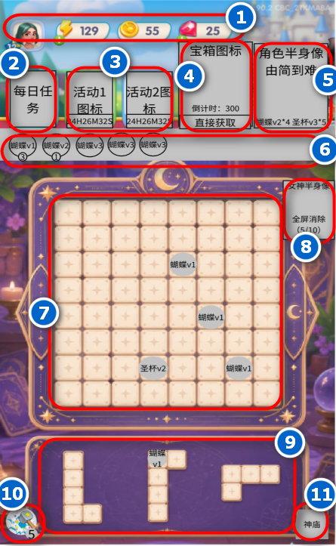
界面
 | 玩法界面
 |  |  |  |  |  | 1 | 玩家头像+资源栏
 |  |  |  |  |  |  |  | 详细见主界面
 |  |  |  |  |  | 2 | 每日任务图标
 |  |  |  |  |  |  |  | 点击后打开每日任务界面
 |  |  |  |  |  | 3 | 活动图标，最多显示2个
 |  |  |  |  |  |  |  | 点击后打开对应活动界面
 |  |  |  |  |  | 4 | 宝箱图标
 |  |  |  |  |  |  |  | 详细见宝箱系统
 |  |  |  |  |  | 5 | NPC图标，最多显示2个
 |  |  |  |  |  |  |  | 详细见订单系统
 |  |  |  |  |  | 6 | 图案收集区域
 |  |  |  |  |  |  |  | 按照图形》等级进行排列所获得的所有图形
 |  |  |  |  |  | 7 | 网格
 |  |  |  |  |  |  |  | 8*8
 |  |  |  |  |  | 8 | 女神显示
 |  |  |  |  |  |  |  | 详细见女神系统
 |  |  |  |  |  | 9 | 方块待使用区域
 |  |  |  |  |  |  |  | 默认3个
 |  |  |  |  |  | 10 | 消除锤，可消耗20点体力进行消除
 |  |  |  |  |  |  |  | 体力足够：
 |  |  |  |  |  |  |  |  | 点击后，待使用方块区域抖动，玩家点击对应方块后，方块消除
 |  |  |  |  |  |  |  | 体力不足
 |  |  |  |  |  |  |  |  | 点击后弹出体力购买界面
 |  |  |  |  |  | 11 | 神庙：点击后返回主界面

